상품제안서
파버카스텔 그립2010볼펜 | 상품코드: S02785

 |  |  |  |  |  |  | 02-713-8555 | www.synergygift.co.kr
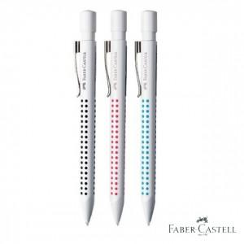 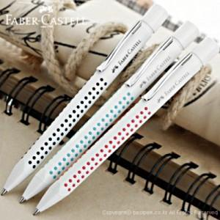

【상세/제작정보】 | 300개이하는 15,000원의 인쇄비가 추가됩니다.(실크인쇄)

【인쇄/포장옵션】 | 실크 / 포장지포장

【공급단가】 | 수량 | 500~ | 1,000~ | 2,000~ | 3,000~ | 5,000~
*VAT별도 | 단가 | 6,080원 | 5,850원 | 5,630원 | 5,400원 | 5,270원

【상품 URL】 | https://www.synergygift.co.kr:443/src/goods_detail.php?gdno=3764

